Cover
User System |  |  |  | Process | Function Name
 |  |  |  | Screen Design | Group Management

 | 1. | Overview
 |  | Tài liệu này mô tả thiết kế màn hình của module Group Management, module này nhằm quản lý thông tin chung về các Group trong công ty
Click the selected group

Groups List Screen
Group Detail Screen
Click Save/Cancel button

Click Save/Cancel button

Click "Update Group" button
Create Group Popup
Click "Add Group" button

Delete Group Confirm Popup
Click "Delete Group" button
Update Group Popup

 | 2. | Screen list

 |  | No | Screen ID |  |  | Screen Name
 |  | 1 | SCR_US_001 |  |  | View Group List
 |  | 2 | SCR_US_002 |  |  | Create Group
 |  | 3 | SCR_US_003 |  |  | Delete Group
 |  | 4 | SCR_US_004 |  |  | View Detail Group
 |  | 5 | SCR_US_005 |  |  | Update Group

View List Group
User System |  |  |  | Process |  | Screen ID |  |  | Screen Name | Created By | Created Date | Approved Date
 |  |  |  | Screen Design |  | SCR_US_001 |  |  | View Group List | NNDuy | 2020-11-03 | MMDDYYY

1. Overview
 | Tại màn hình này hiển thị list groups hiện có

2. Screen Design
 | 2.1. Screen Detail Image
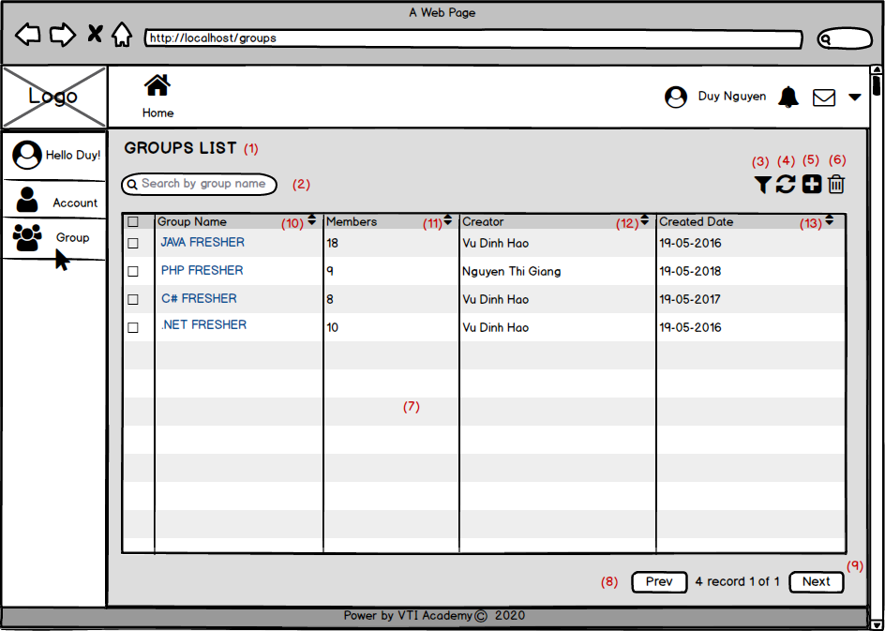
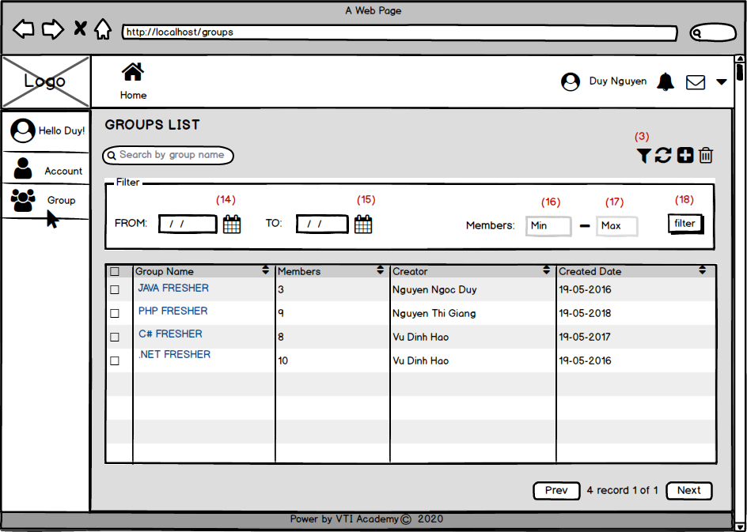

 |  | Screen item

 |  | Item | Display |  | Type |  | I/O | Operation
 |  | (1) | GROUPS LIST |  | Label |  | O | Hiển thị ra tiêu đề của page
 |  | (2) | Form Search |  | Form |  | I | Hiển thị ra form để người dùng có thể search theo tên nhóm. Người dùng sau khi nhập sẽ bấm ENTER để bắt đầu tìm kiếm
 |  | (3) | Button Filter |  | Button |  | I | Hiển thị icon filter, click vào icon này, màn hình sẽ hiển thị ra các điều kiện filter (xem ở mục dưới)
 |  | (4) | Button refresh |  | Button |  | I | Hiển thị ra icon refresh để refresh các thiết lập filter
 |  | (14) | Input FROM |  | Input Date |  | I | Hiển thị ra input để người dùng có thể nhập điều kiện lọc: ngày nhỏ nhất
 |  | (15) | Input TO |  | Input Date |  | I | Hiển thị ra input để người dùng có thể nhập điều kiện lọc: ngày lớn nhất
 |  | (16) | Input MIN |  | Input number |  | I | Hiển thị ra input để người dùng có thể nhập điều kiện lọc: số lượng thành viên nhỏ nhất (số lượng nhỏ nhất phải >= 0)
 |  | (17) | Input MAX |  | Input number |  | I | Hiển thị ra input để người dùng có thể nhập điều kiện lọc: số lượng thành viên lớn nhất (số lượng lớn nhất phải >= số lượng nhỏ nhất)
 |  | (18) | Button filter |  | Button |  | I | Hiển thị ra button filter để người dùng thực hiện lọc data theo các điều kiện đã chỉ định
 |  | (5) | Button Create |  | Button |  | I | Hiển thị ra icon để khi click vào button này thì chương trình sẽ chuyển sang chức năng CreateGroup
 |  | (6) | Button Delete |  | Button |  | I | Hiển thị ra icon để khi click vào button này thì chương trình sẽ chuyển sang chức năng DeleteGroup
 |  | (7) | Table Data |  | Table |  | O | Hiển thị ra màn hình bảng dữ liệu bao gồm các trường Group Name, Members, Creator, Created Date
 |  | (8) | Button Prev |  | Button |  | I | Hiển thị ra button Prev, click vào button này màn hình sẽ quay lại trang trước đó, nếu là trang đầu tiên nút prev này sẽ bị disabled
 |  | (9) | Button Next |  | Button |  | I | Hiển thị ra button Next, click vào button này màn hình sẽ next tới trang tiếp theo, trong trường hợp trang hiện tại là trang cuối cùng, button này sẽ bị disabled
 |  | (10) | Button Sort |  | Button |  | I | Hiển thị ra button Sort, click vào button này data trong table sẽ được sắp xếp theo Group Name (sắp xếp từ trên backend)
 |  | (11) | Button Sort |  | Button |  | I | Hiển thị ra button Sort, click vào button này data trong table sẽ được sắp xếp theo số lượng thành viên trong group (sắp xếp từ trên backend)
 |  | (12) | Button Sort |  | Button |  | I | Hiển thị ra button Sort, click vào button này data trong table sẽ được sắp xếp theo Tên của người tạo group (sắp xếp từ trên backend)
 |  | (13) | Button Sort |  | Button |  | I | Hiển thị ra button Sort, click vào button này data trong table sẽ được sắp xếp theo ngày tạo group (sắp xếp từ trên backend)

3. Activity Diagram

4. Sequence Diagram
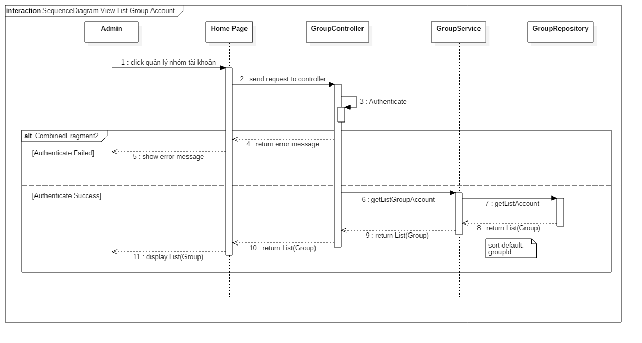

5. Main screen interaction

 |  | 1) | Admin click vào "Group" Menu

 |  | 2) | Hệ thống sẽ show ra screen "View List Group"

 |  | 3) | Admin có thể thực hiện các chức năng search, sort, filter, paging trên table (đối với chức năng filter thì cần phải click vào filter button (4) thì hệ thống sẽ hiển thị form filter)

 |  | 4) | Hệ thống sẽ gọi backend và database để lấy ra thông tin group kết hợp với các điều kiện search, sort, filter, paging và trả ra danh sách Group

 |  | 5) | Sau đó thì người dùng sẽ nhìn thấy danh sách Group trên màn hình, và người dùng có thể thao tác thêm các chức năng Create Group, View Detail Group, Update Group, Delete Group tại màn hình này

Create Group
User System |  |  |  | Process |  | Screen ID |  |  | Screen Name | Created By | Created Date | Approved Date
 |  |  |  | Screen Design |  | SCR_US_002 |  |  | Create Group | NNDuy | 2020-11-03 | MMDDYYY

1. Overview
 | Tại màn hình người dùng có thể tạo Group

2. Screen Design
 | 2.1. Screen Detail Image
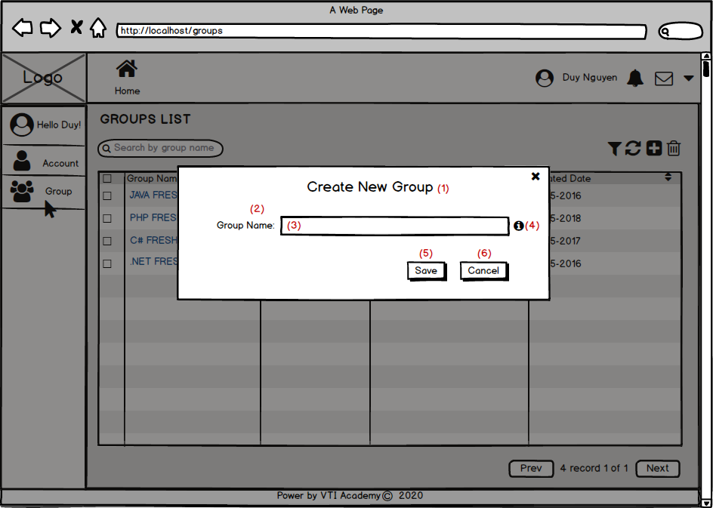
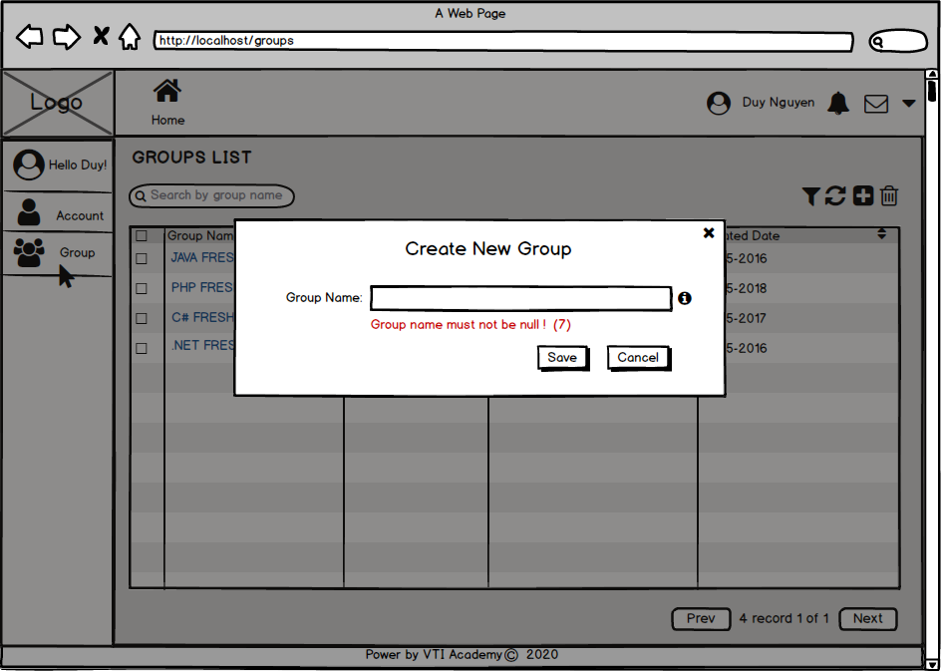
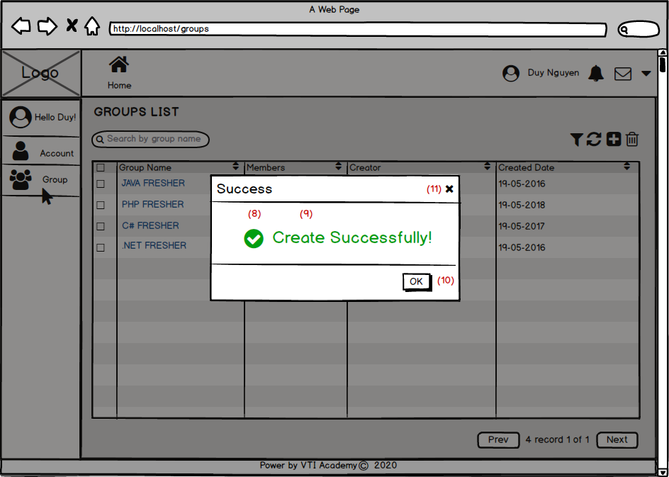

 |  | Screen item

 |  | Item | Display |  | Type |  | I/O | Operation
 |  | (1) | Create New Group |  | Label |  | O | Hiển thị ra tiêu đề của popup
 |  | (2) | Group Name |  | Label |  | O | Hiển thị ra tiêu đề của input group name
 |  | (3) | Input Group Name |  | Input Text |  | I | form để người dùng nhập vào group name
 |  | (4) | icon information |  | Icon |  | I | Hiển thị icon để khi người dùng bấm vào thì sẽ hiện thông tin hướng dẫn nhập group name
 |  | (5) | Button Save |  | Button |  | I | Sau khi người dùng click vào nút này hệ thống sẽ gọi API tới backend để thêm data vào database nếu hợp lệ
 |  | (6) | Button Cancel |  | Button |  | I | Sau khi người dùng click vào nút này hệ thống sẽ tắt popup đi
 |  | (7) | Error Message |  | Text |  | O | Hiển thị ra lỗi khi người dùng để trống hoặc nhập vào 1 tên đã tồn tại
 |  | (8) | Success Icon |  | Icon |  | O | Hiển thị Icon thực thi thành công
 |  | (9) | Success message |  | Text |  | O | Hiển thị message thực thi thành công
 |  | (10) | OK Button |  | Button |  | I | Hiển thị ra icon để người dùng tắt poup đi
 |  | (11) | Close Popup Button |  | Button |  | I | Hiển thị ra icon để người dùng tắt poup đi

3. Activity Diagram

4. Sequence Diagram

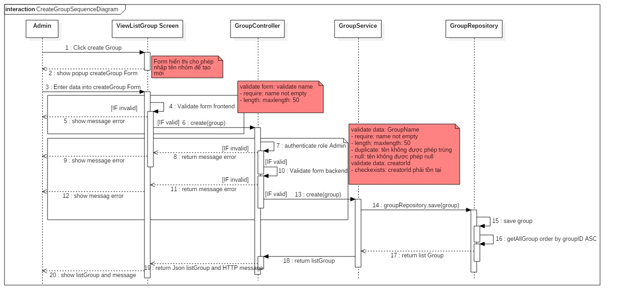

5. Main screen interaction

 |  | 1) | Admin click vào "Create Group" button trên screen "View List Group"

 |  | 2) | Hệ thống sẽ show ra popup "Create new Group"

 |  | 3) | Người dùng nhập điền thông tin vào form

 |  | 4) | Sau đó front-end sẽ validate form như: tên hơn 6 ký tự, tên không được để trống, tên không chứa kí tự đặc biệt

 |  | 5) | Nếu có lỗi thì sẽ hiển thị trên front-end
 |  |  | Nếu không có lỗi thì sẽ gửi data lên backend lưu thông tin group mới vào database

 |  | 6) | Sau đó hệ thống sẽ validate lại 1 lần nữa trên back-end
 |  |  | Nếu thỏa mãn thì data sẽ được lưu vào database và trả về kết quả cho front-end để hiển thị trên người dùng

 |  | 7) | Front-end show message tạo thành công và reload screen "View List Group"

Delete Group
User System |  |  |  | Process |  | Screen ID |  |  | Screen Name | Created By | Created Date | Approved Date
 |  |  |  | Screen Design |  | SCR_US_003 |  |  | Delete Group | NNDuy | 2020-11-03 | MMDDYYY

1. Overview
 | Tại màn hình người dùng có thể Delete Group theo tên

2. Screen Design
 | 2.1. Screen Detail Image
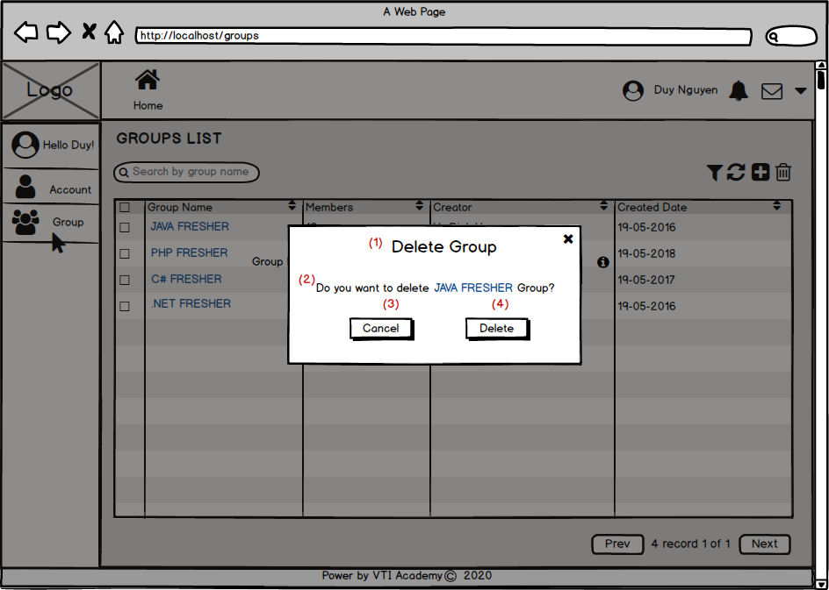
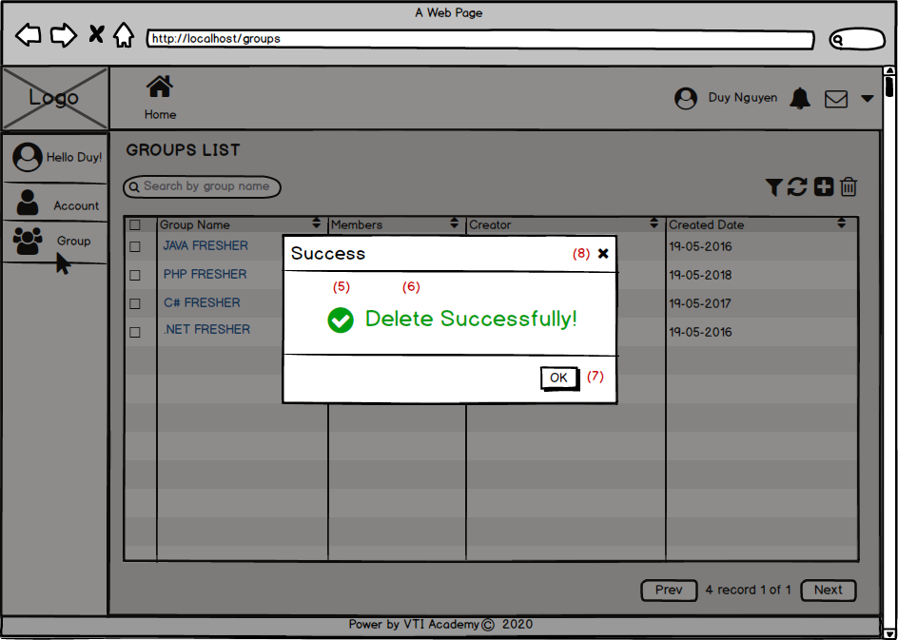

 |  | Screen item

 |  | Item | Display |  | Type |  | I/O | Operation
 |  | (1) | Delete Group |  | Label |  | O | Hiển thị ra tiêu đề của popup
 |  | (2) | Confirm Message |  | Label |  | O | Hiển thị ra nội dung xác nhận xóa
 |  | (3) | Button Cancel |  | Button |  | I | Sau khi người dùng click vào nút này hệ thống sẽ tắt popup đi
 |  | (4) | Button Delete |  | Button |  | I | Sau khi người dùng click vào nút này hệ thống sẽ gọi API tới backend để xóa data vào database nếu hợp lệ
 |  | (5) | Success Icon |  | Icon |  | O | Hiển thị Icon thực thi thành công
 |  | (6) | Success message |  | Text |  | O | Hiển thị message thực thi thành công
 |  | (7) | OK Button |  | Button |  | I | Hiển thị ra icon để người dùng tắt poup đi
 |  | (8) | Close Popup Button |  | Button |  | I | Hiển thị ra icon để người dùng tắt poup đi

3. Activity Diagram

4. Sequence Diagram
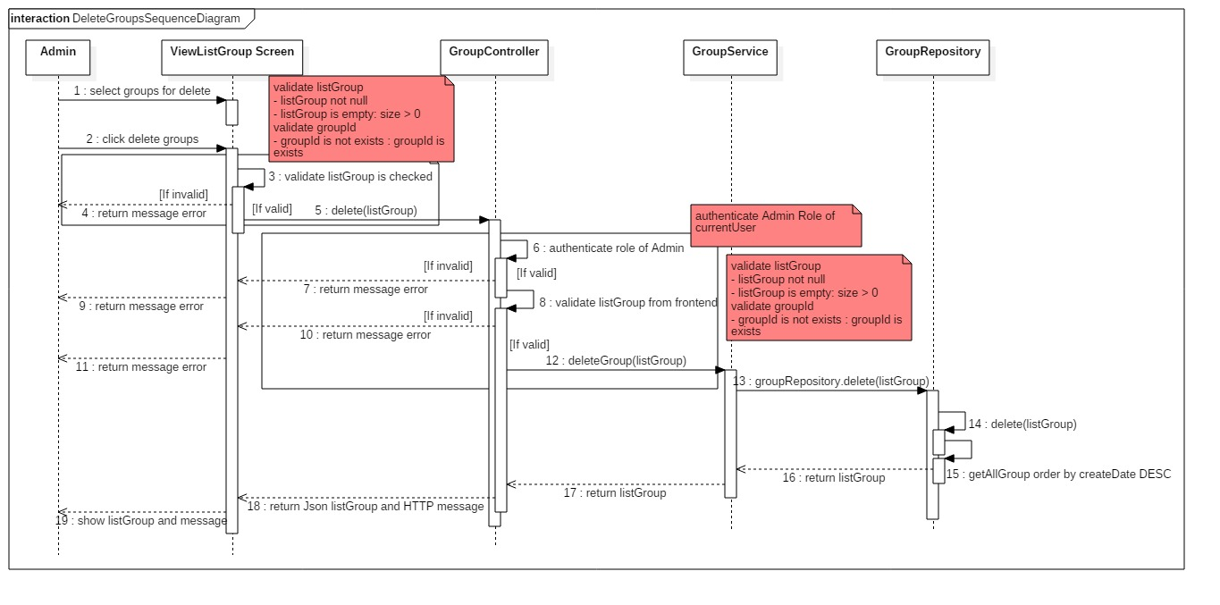

5. Main screen interaction

 |  | 1) | Admin tích vào các group cần xóa trên screen "View List Group" và sau đó click vào "Delete Group" button

 |  | 2) | Hệ thống sẽ show ra popup confirm "Delete Group"

 |  | 3) | Người dùng bấm vào "Delete" Button để chấp nhận xóa các group đã chọn

 |  | 4) | Sau đó back-end sẽ validate form như: các group có hợp lệ hay ko, ...
 |  |  | Nếu không có lỗi thì sẽ xóa group trong database
 |  | 5) | Nếu có lỗi thì sẽ hiển thị trên front-end
 |  |  | Nếu không có lỗi thì sẽ gửi data lên backend lưu thông tin group mới vào database và trả về kết quả thành công cho front-end để hiển thị trên người dùng

 |  | 6) | Front-end show message tạo thành công và reload screen "View List Group"

View Detail Group
User System |  |  |  | Process |  | Screen ID |  |  | Screen Name | Created By | Created Date | Approved Date
 |  |  |  | Screen Design |  | SCR_US_004 |  |  | View Detail Group | NNDuy | 2020-11-03 | MMDDYYY

1. Overview
 | Tại màn hình người dùng có thể xem các thông tin chi tiết của 1 Group

2. Screen Design
 | 2.1. Screen Detail Image
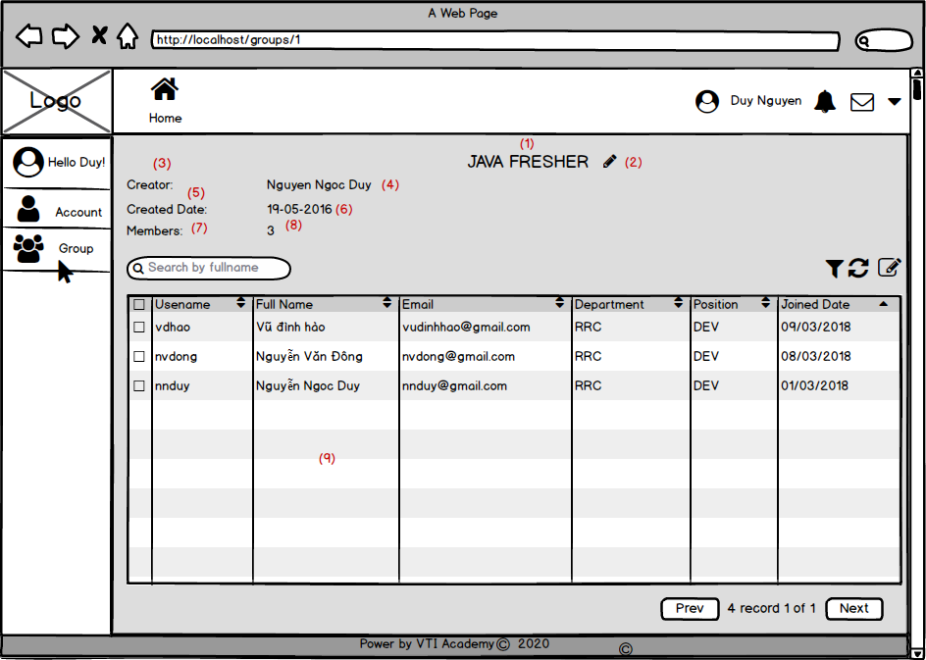

 |  | Screen item

 |  | Item | Display |  | Type |  | I/O | Operation
 |  | (1) | Group Name |  | Label |  | O | Hiển thị ra tên của Group
 |  | (2) | Edit Group Name Button |  | Button |  | I | Hiển thị ra button, để khi người dùng bấm vào thì sẽ hiện ra popup update ( chức năng Update Group)
 |  | (3) | Creator |  | Label |  | O | Hiển thị ra label tên của người tạo Group
 |  | (4) | Creator |  | Label |  | O | Hiển thị ra tên của người tạo Group
 |  | (5) | Created Date |  | Label |  | O | Hiển thị ra label ngày tạo Group
 |  | (6) | Created Date |  | Label |  | O | Hiển thị ra ngày tạo Group
 |  | (7) | Members |  | Label |  | O | Hiển thị ra label số lượng thành viên trong Group
 |  | (8) | Members |  | Label |  | O | Hiển thị ra số lượng thành viên trong Group
 |  | (9) | Học viên tự liệt kê ra.... |  | Học viên tự liệt kê ra.... |  | Học viên tự liệt kê ra.... | Học viên tự liệt kê ra....

3. Activity Diagram

4. Sequence Diagram
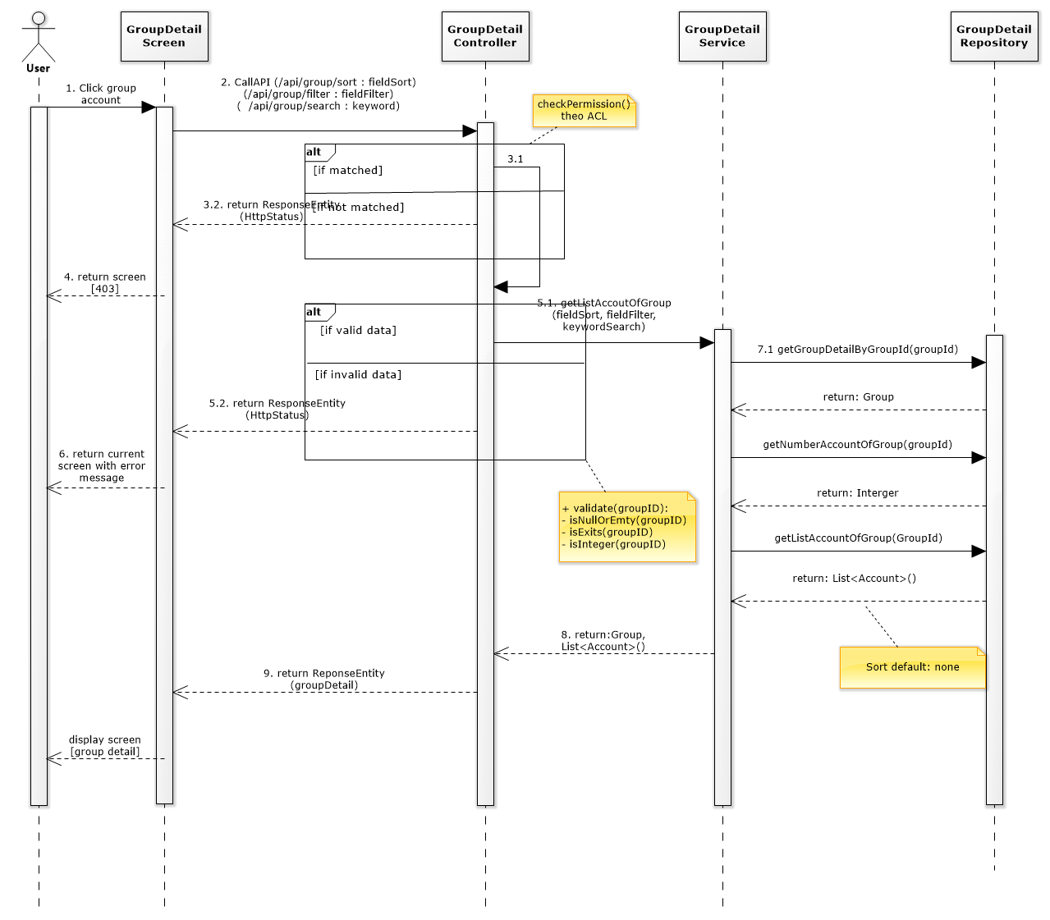

5. Main screen interaction

 |  | 1) | Admin Click vào tên Group trên screen "View List Group" và sau đó hệ thống sẽ chuyển sang màn hình "View Detail Group"

 |  | 2) | Tại đây hệ thống sẽ xem được các thông tin chi tiết của Group như: tên, người tạo, danh sách account trong group, ... Update group

 |  | 3) | Người dùng muốn update tên Group thì sẽ click vào "Edit Group Name" Button, thì hệ thống sẽ chuyển sang chức năng Update Group

 |  | 4) | Người dùng cũng có thể thêm, xóa account khỏi Group

Update Group
User System |  |  |  | Process |  | Screen ID |  |  | Screen Name | Created By | Created Date | Approved Date
 |  |  |  | Screen Design |  | SCR_US_005 |  |  | Update Group | NNDuy | 2020-11-03 | MMDDYYY

1. Overview
 | Tại màn hình người dùng có thể update Group theo tên

2. Screen Design
 | 2.1. Screen Detail Image
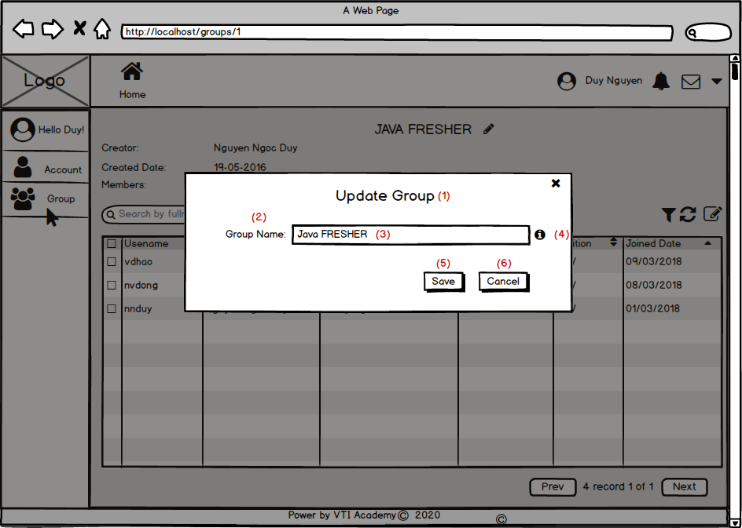
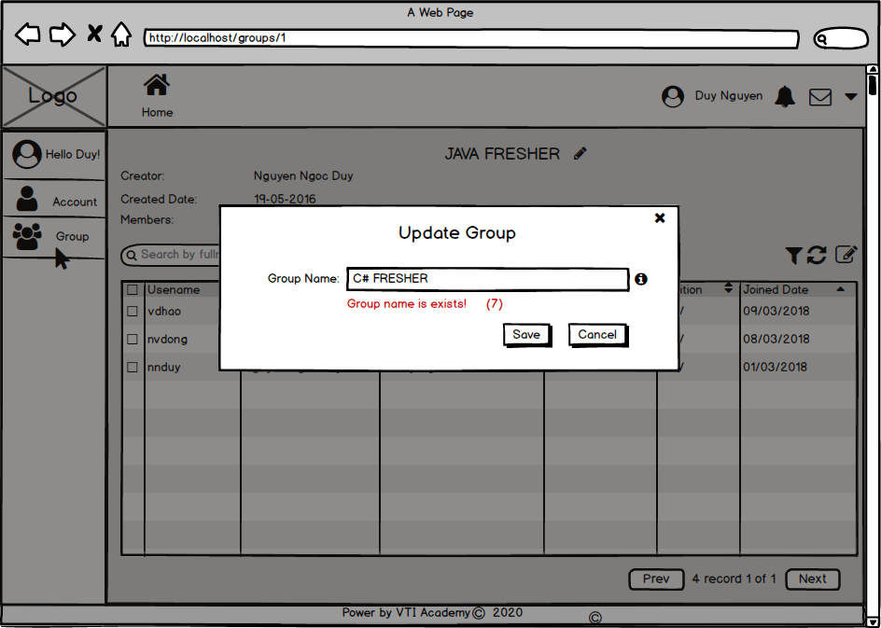
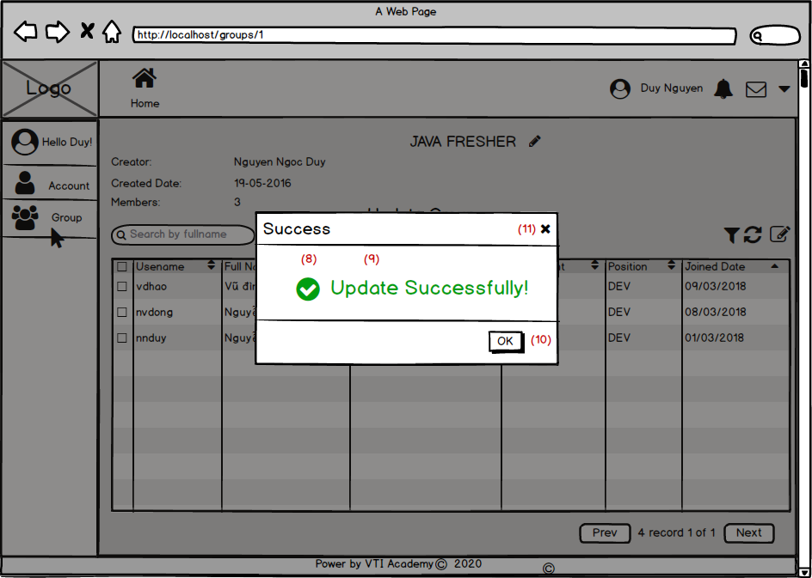

 |  | Screen item

 |  | Item | Display |  | Type |  | I/O | Operation
 |  | (1) | Update Group |  | Label |  | O | Hiển thị ra tiêu đề của popup
 |  | (2) | Group Name |  | Label |  | O | Hiển thị ra tiêu đề của input group name
 |  | (3) | Input Group Name |  | Input Text |  | I | form để người dùng nhập vào tên mới của group. Vừa open popup lên thì hệ thống sẽ fill vào tên hiện có
 |  | (4) | icon information |  | Icon |  | I | Hiển thị icon để khi người dùng bấm vào thì sẽ hiện thông tin hướng dẫn nhập group name
 |  | (5) | Button Save |  | Button |  | I | Sau khi người dùng click vào nút này hệ thống sẽ gọi API tới backend để update data vào database nếu hợp lệ
 |  | (6) | Button Cancel |  | Button |  | I | Sau khi người dùng click vào nút này hệ thống sẽ tắt popup đi
 |  | (7) | Error Message |  | Text |  | O | Hiển thị ra lỗi khi người dùng để trống hoặc nhập vào 1 tên đã tồn tại
 |  | (8) | Success Icon |  | Icon |  | O | Hiển thị Icon thực thi thành công
 |  | (9) | Success message |  | Text |  | O | Hiển thị message thực thi thành công
 |  | (10) | OK Button |  | Button |  | I | Hiển thị ra icon để người dùng tắt poup đi
 |  | (11) | Close Popup Button |  | Button |  | I | Hiển thị ra icon để người dùng tắt poup đi

3. Activity Diagram

4. Sequence Diagram
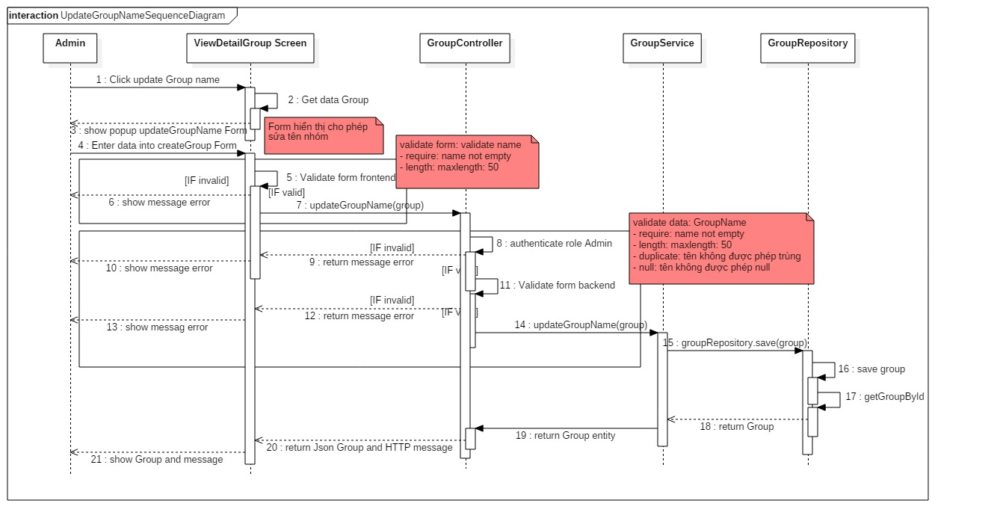

5. Main screen interaction

 |  | 1) | Admin click vào "Edit Group Name" Button trên screen "View Detail Group" để bắt đầu update Group đó

 |  | 2) | Hệ thống sẽ show ra popup "Update Group" và hệ thống sẽ fill vào tên cũ của group

 |  | 3) | Người dùng nhập tên mới của group vào form

 |  | 4) | Sau đó front-end sẽ validate form như: tên hơn 6 ký tự, tên không được để trống, tên không chứa kí tự đặc biệt, không trùng với tên hiện có trong hệ thống

 |  | 5) | Nếu có lỗi thì sẽ hiển thị trên front-end
 |  |  | Nếu không có lỗi thì sẽ gửi data lên backend lưu thông tin group mới vào database

 |  | 6) | Sau đó hệ thống sẽ validate lại 1 lần nữa trên back-end
 |  |  | Nếu thỏa mãn thì data sẽ được lưu vào database và trả về kết quả cho front-end để hiển thị trên người dùng

 |  | 7) | Front-end show message tạo thành công và reload screen "View Detail Group"

